Лист1
ID | Название | Приоритет | Предусловие | Шаги | Тестовые данные | Ожидаемый результат | Фактический результат | Постусловие | Вложения | Создатель
01 | Добавление записи в таблицу FOOD | Высокий | 1. Присутствует стабильное подключение к интернету. 2. База данных доступна для использования. 3. Есть разрешение на использование оператора INSERT и DELETE. 4. Отсутствует запись с параметром Food_ID, который желает добавить пользователь. | 1. Ввести запрос INSERT INTO FOOD VALUES(7, 'Банан', 'FRUIT', 1);. 2. Нажать на кнопку "Run". | 7 'Банан' 'FRUIT' 1 | 1. Запись успешно добавлена в таблицу. 2. Поля отображаются корректно. | 1. Запись успешно добавлена в таблицу. 2. Поля отображаются корректно. | Ввод запроса DELETE FROM FOOD WHERE FOOD_ID=7; для удаления созданного поля | 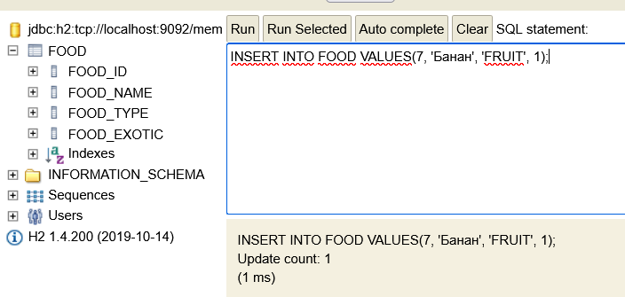 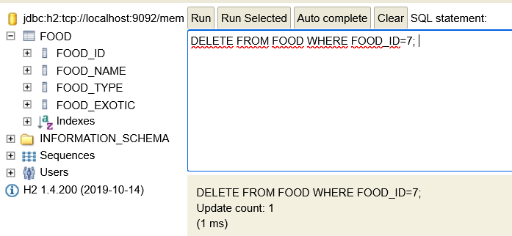 | Парфёнова Татьяна
02 | Добавление записи в таблицу FOOD с существующим FOOD_ID | Высокий | 1. Присутствует стабильное подключение к интернету. 2. База данных доступна для использования. 3. Есть разрешение на использование оператора INSERT и DELETE. 4. Присутствует запись с параметром Food_ID, который желает добавить пользователь. | 1. Ввести запрос INSERT INTO FOOD VALUES(1, 'Кукуруза', 'VEGETABLE', 0);. 2. Нажать на кнопку "Run". | 1 ''Кукуруза' 'VEGETABLE' 0 | 1. Появление ошибки. 2. База данных по-прежнему остается доступной для использования. | 1. Появление ошибки "Нарушение уникального индекса или первичного ключа..." 2. База данных по-прежнему остается доступной для использования. | Отсутствует, так как запрос не выполнился |  | Парфёнова Татьяна
03 | Добавление записи в таблицу FOOD со значением NULL в столбце FOOD_NAME | Высокий | 1. Присутствует стабильное подключение к интернету. 2. База данных доступна для использования. 3. Есть разрешение на использование оператора INSERT и DELETE. 4. Значение NULL запрещено для столбца FOOD_NAME. | 1. Ввести запрос INSERT INTO FOOD VALUES(9, NULL, 'VEGETABLE', 0);. 2. Нажать на кнопку "Run". | 9 NULL 'VEGETABLE' 0 | 1. Появление ошибки. 2. База данных по-прежнему остается доступной для использования. | 1. Появление ошибки "Значение NULL не разрешено для поля "FOOD_NAME". 2. База данных по-прежнему остается доступной для использования. | Отсутствует, так как запрос не выполнился | 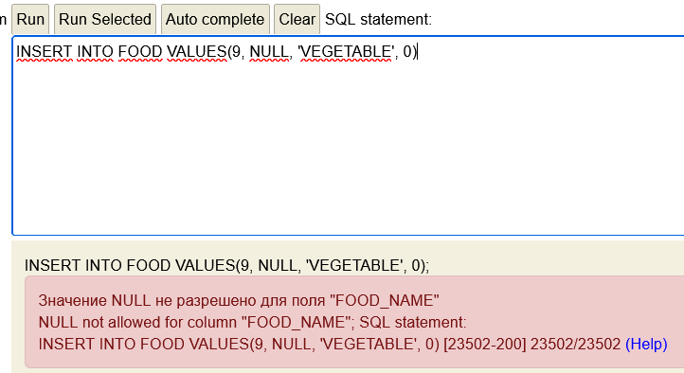 | Парфёнова Татьяна
04 | Добавление записи в таблицу FOOD со значением NULL в столбце FOOD_TYPE | Высокий | 1. Присутствует стабильное подключение к интернету. 2. База данных доступна для использования. 3. Есть разрешение на использование оператора INSERT и DELETE. 4. Значение NULL запрещено для столбца FOOD_TYPE. | 1. Ввести запрос INSERT INTO FOOD VALUES(9, 'VEGETABLE', NULL, 0);. 2. Нажать на кнопку "Run". | 9 'VEGETABLE' NULL 0 | 1. Появление ошибки. 2. База данных по-прежнему остается доступной для использования. | 1. Появление ошибки "Значение NULL не разрешено для поля "FOOD_TYPE". 2. База данных по-прежнему остается доступной для использования. | Отсутствует, так как запрос не выполнился | 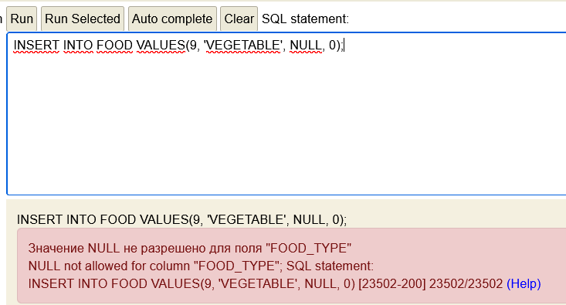 | Парфёнова Татьяна
05 | Добавление записи в таблицу FOOD с помощью некорректного запроса | Высокий | 1. Присутствует стабильное подключение к интернету. 2. База данных доступна для использования. 3. Есть разрешение на использование оператора INSERT и DELETE. | 1. Ввести запрос INSERT INTO FOOD VALUES(8, 'VEGETABLE', 0);. 2. Нажать на кнопку "Run". | 9 'VEGETABLE' 1 | 1. Появление ошибки. 2. База данных по-прежнему остается доступной для использования. | 1. Появление ошибки "Неверное количество столбцов". 2. База данных по-прежнему остается доступной для использования. | Отсутствует, так как запрос не выполнился | 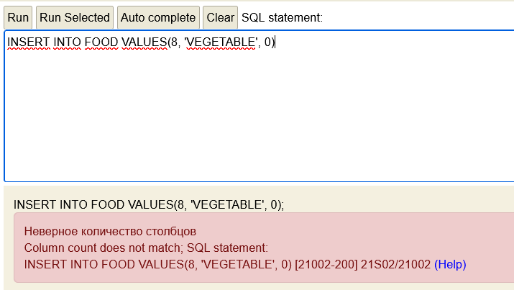 | Парфёнова Татьяна
06 | Добавление записи в таблицу FOOD с некорректными данными: число вместо строки | Высокий | 1. Присутствует стабильное подключение к интернету. 2. База данных доступна для использования. 3. Есть разрешение на использование оператора INSERT и DELETE. | 1. Ввести запрос INSERT INTO FOOD VALUES(9, 6, 6, 1);. 2. Нажать на кнопку "Run". | 9 6 6 1 | 1. Появление ошибки. 2. База данных по-прежнему остается доступной для использования. | 1. Запись успешно добавлена в таблицу. 2. База данных по-прежнему остается доступной для использования. | Ввод запроса DELETE FROM FOOD WHERE FOOD_ID=9; для удаления созданного поля | 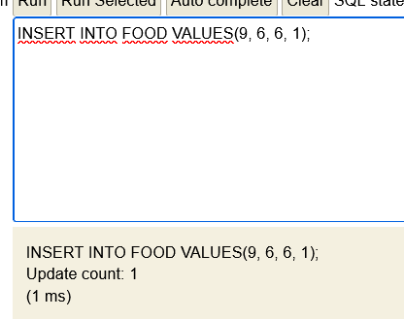 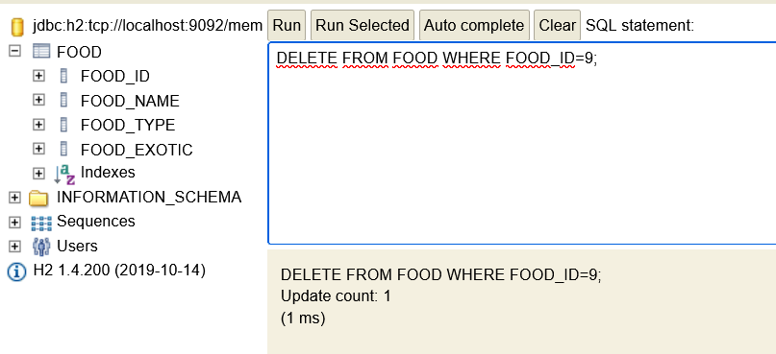 | Парфёнова Татьяна
07 | Добавление записи в таблицу FOOD с некорректными данными: строка вместо числа | Высокий | 1. Присутствует стабильное подключение к интернету. 2. База данных доступна для использования. 3. Есть разрешение на использование оператора INSERT и DELETE. | 1. Ввести запрос INSERT INTO FOOD VALUES('name', 'Груша', 'FRUIT', 0);. 2. Нажать на кнопку "Run". | 'name' 'Груша' 'FRUIT' 1 | 1. Появление ошибки. 2. База данных по-прежнему остается доступной для использования. | 1. Появление ошибки "Ошибка преобразования данных при конвертации "'name'". 2. База данных по-прежнему остается доступной для использования. | Выход из базы данных и отключение от сервера | 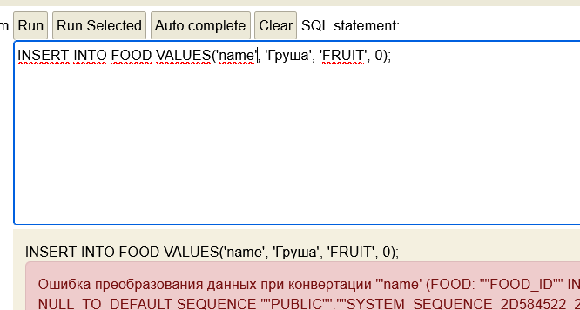 | Парфёнова Татьяна

